2. Physical 구성도
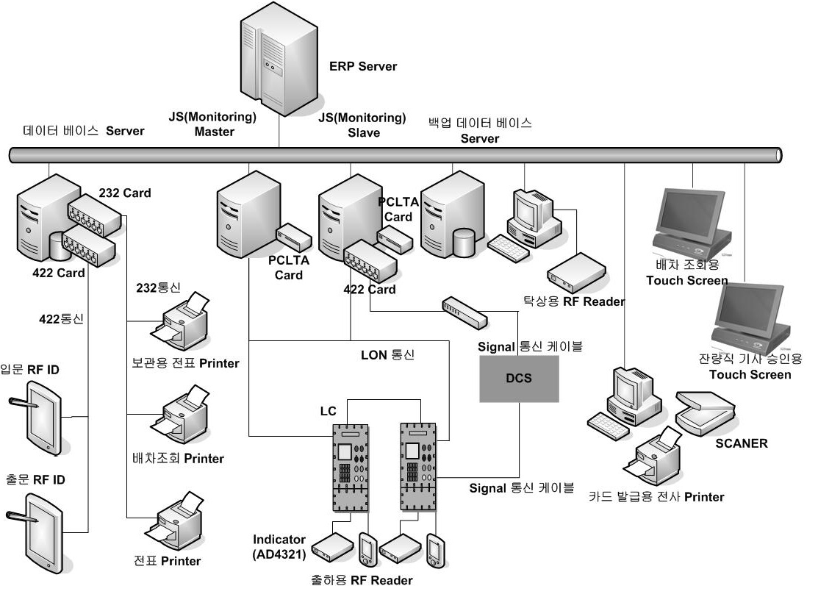

3. Server 가상화(Host-VM)
호스트 명 | 호스트 IP | 서버명(VM) | VM 버전
해당사항 없음

5. Storage 현황
설치장소(DC/좌표) | 모델명 | 자산번호 | Serial No | 최대 Disk slot | 여유 Disk slot | 미할당 여유용량 | 구성방식

Disk Size(GB) | 장착 Disk 수 | Raid | Usable용량(GB) | 도입일 | 비고

 | - |  | -

연결서버 | LUN Size(GB) | LUN 수량 | 할당용량(GB) | 비고

해당사항 없음

